01_2D_Wasserfall_Grafik
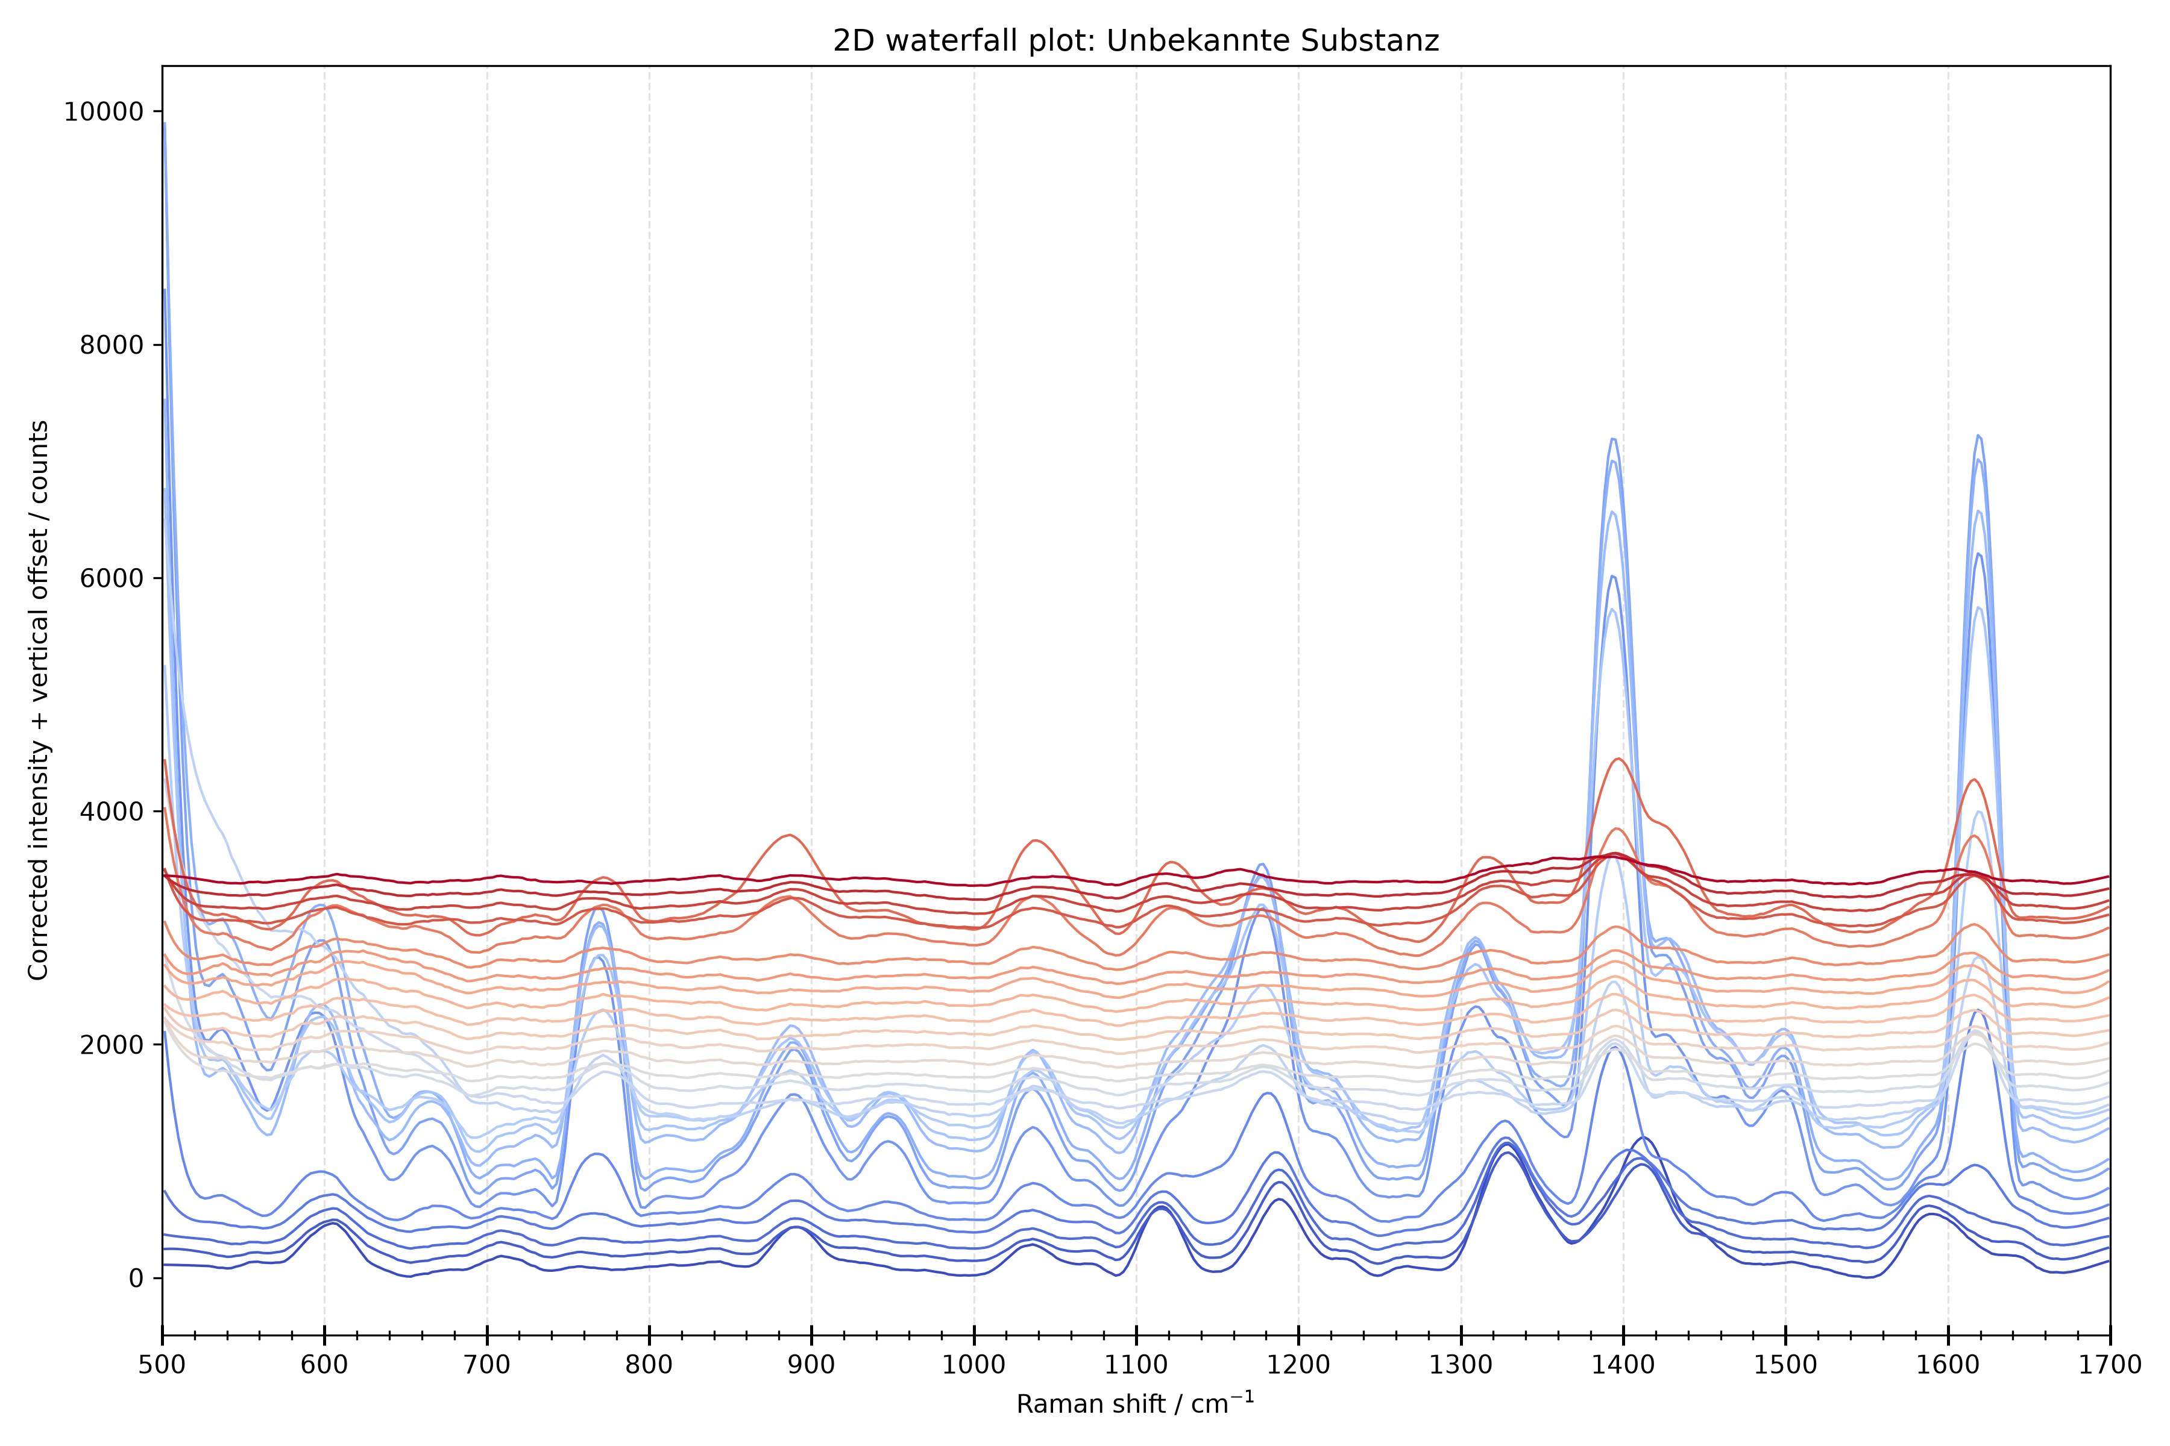
2D waterfall plot: Unbekannte Substanz
Python-generated PNG plot.
No reference file used.
Peak list without reference assignment: see sheet '04_Peakparameter'.

11_Baseline_Control_Plot
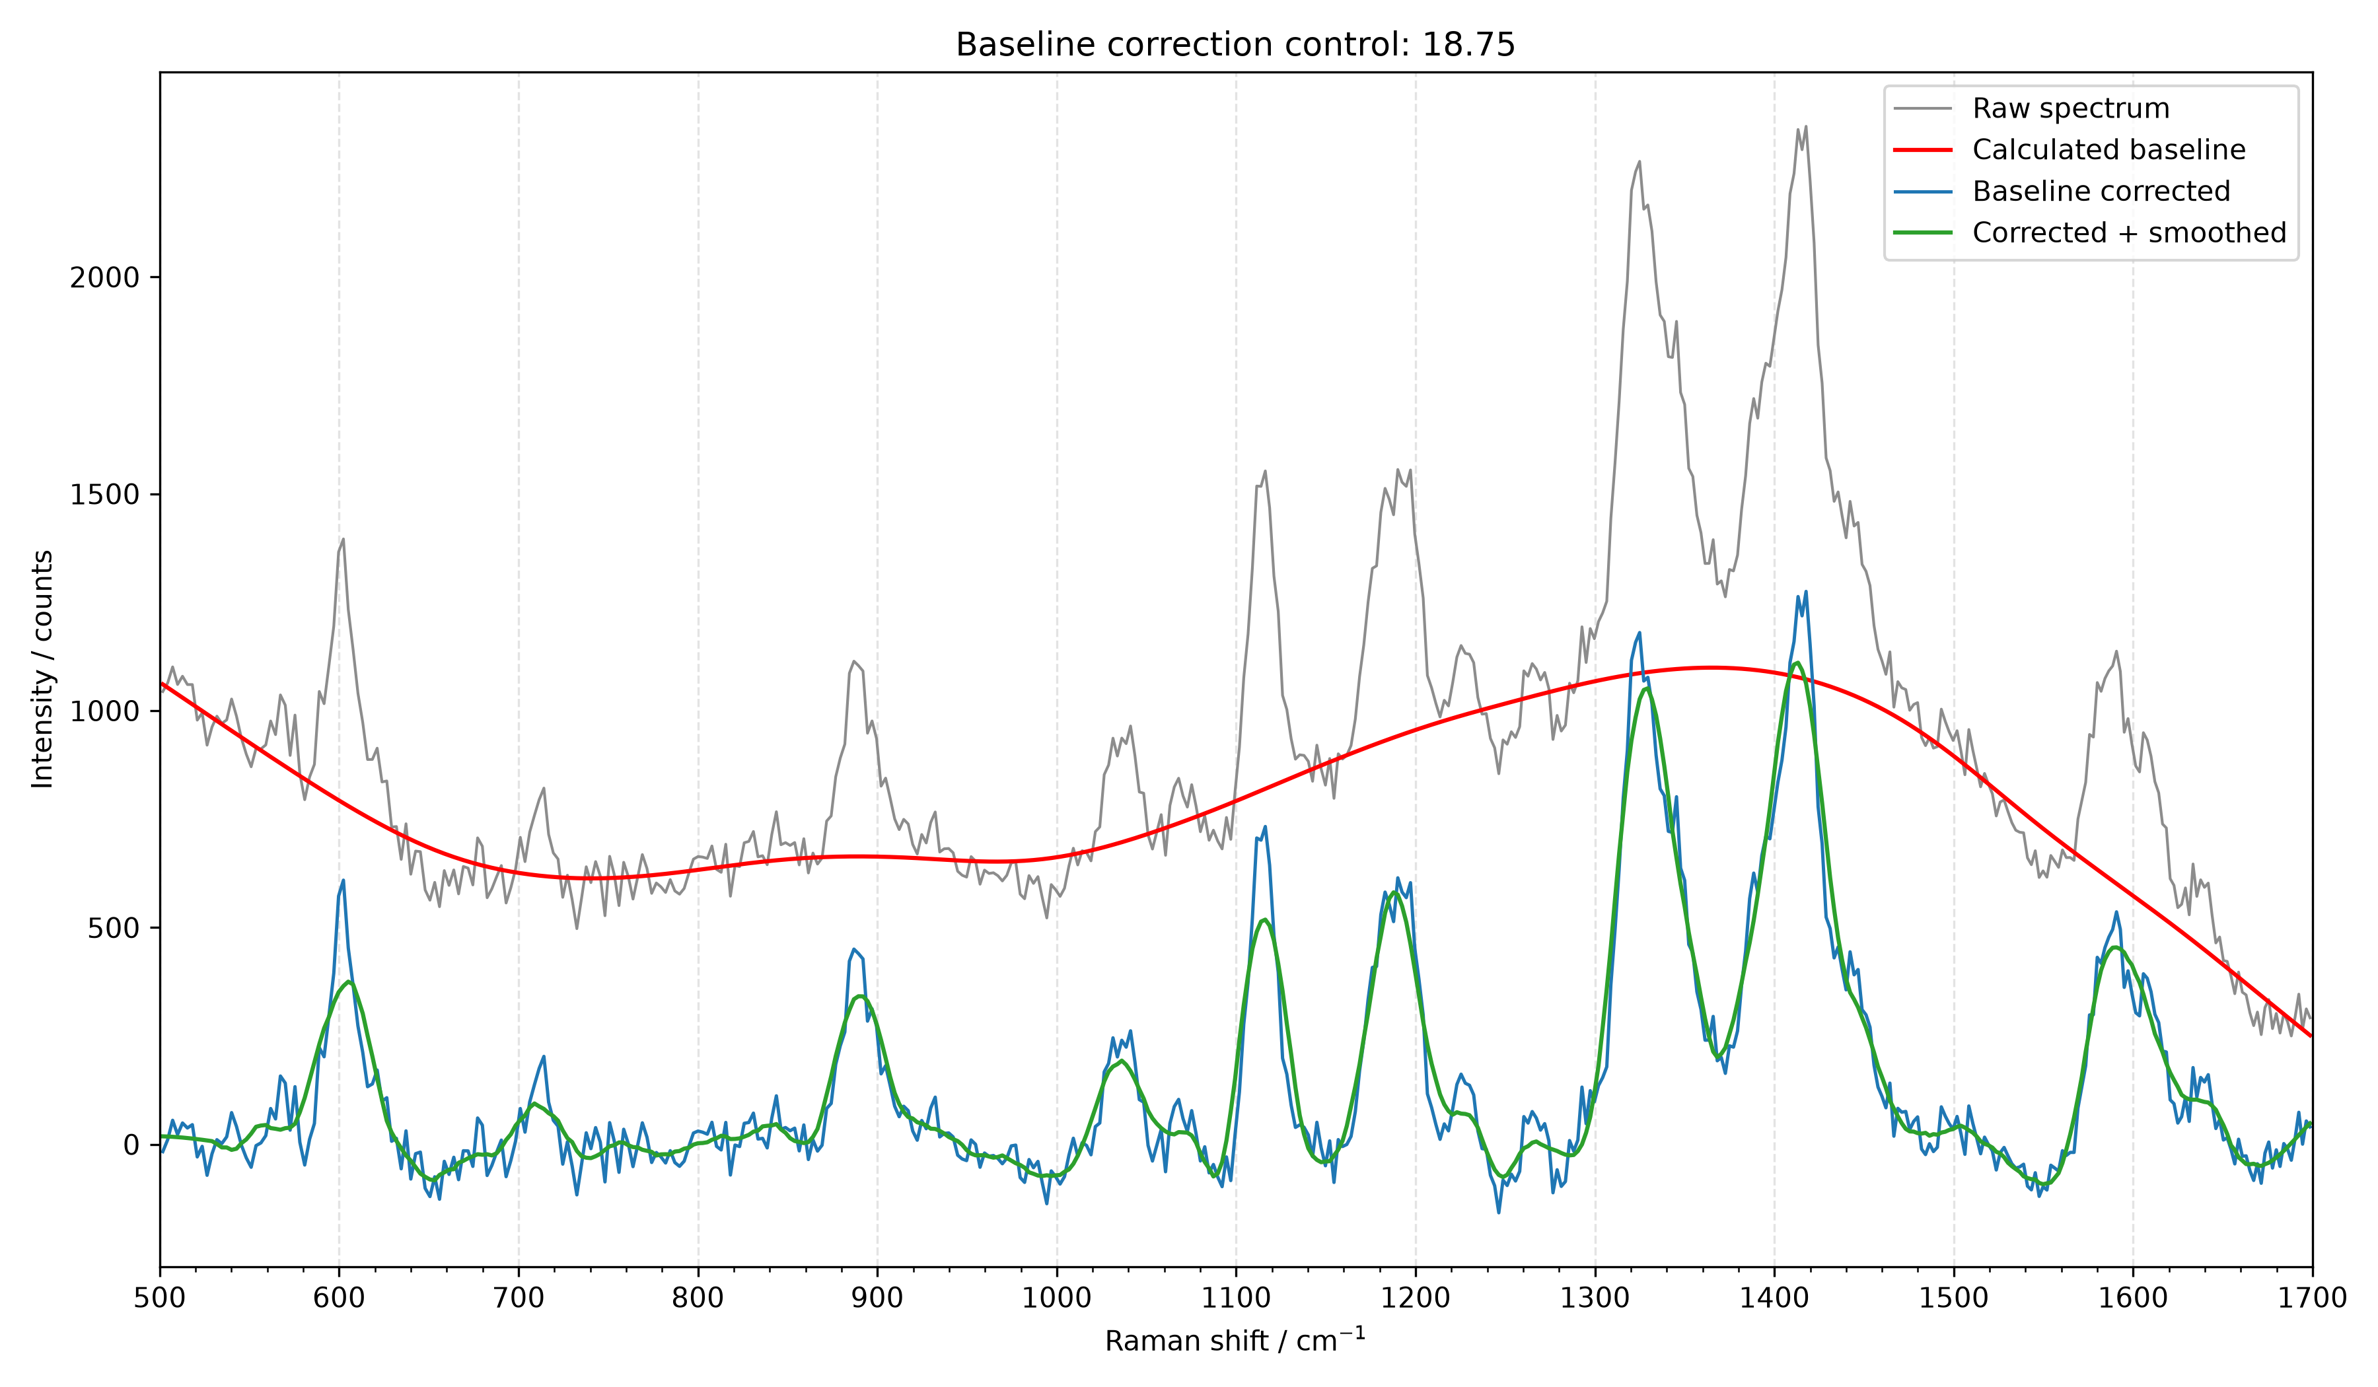
Baseline correction control plot
Baseline method: arPLS, lambda=100000

